Operadores aritméticos

Operadores aritméticos | Elaboración propia www.didierdiaz.com

Valor 1
Valor 2

Suma:
Resta:
Multiplicación:
División:

Porcentaje:
Exponenciación:

Negación 1:
Negación 2:

Literal
Referencial
Mixta

Operadores de referencia
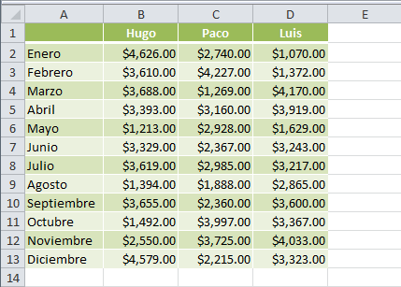
Operadores de referencia

4 | 2 | 4
5 | 7 | 5
6 | 9 | 6
3 | 3 | 2
18 | 21 | 17 | Totales

Rango |  |  |  | Indica un grupo de celdas contigüas o adyacentes.
Unión |  |  |  | Indica dos grupos de celdas que no son adyacentes.
Intersección |  |  |  | Encuentra celda(s) comun(es) entre dos rangos.

 |  |  |  |  | Unión con configuracion de españa será ;

